2020_01_data
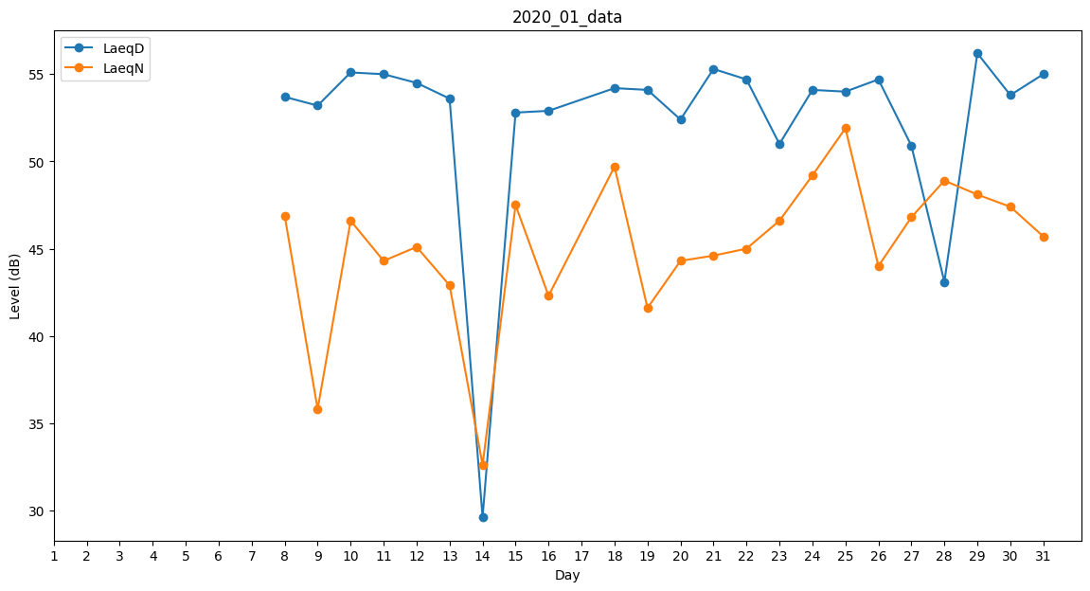
Day | LaeqD | LaeqN
1 | 0 | 0
2 | 0 | 0
3 | 0 | 0
4 | 0 | 0
5 | 0 | 0
6 | 0 | 0
7 | 0 | 0
8 | 53.7 | 46.9
9 | 53.2 | 35.8
10 | 55.1 | 46.6
11 | 55 | 44.3
12 | 54.5 | 45.1
13 | 53.6 | 42.9
14 | 29.6 | 32.6
15 | 52.8 | 47.5
16 | 52.9 | 42.3
17 | 43.2 | 0
18 | 54.2 | 49.7
19 | 54.1 | 41.6
20 | 52.4 | 44.3
21 | 55.3 | 44.6
22 | 54.7 | 45
23 | 51 | 46.6
24 | 54.1 | 49.2
25 | 54 | 51.9
26 | 54.7 | 44
27 | 50.9 | 46.8
28 | 43.1 | 48.9
29 | 56.2 | 48.1
30 | 53.8 | 47.4
31 | 55 | 45.7

